Sheet1


 | BORNEO NETCOM

 | Jl. Basuki Rahmat RT.01 Agung
 | Kec. Tanjung Kab. Tabalong Kal-Sel
 | HP/WA. 0822 5224 5224 E-mail: borneonetcomtanjung@gmail.com

 |  |  |  | Tanjung, 16 Juli 2026
 |  |  |  | Kepada Tuan/Nyonya . . . . . . . . . . . . . . . . . . . . . . . .

NO. | NAMA BARANG | Qty | Sat | HARGA | JUMLAH
1 | Stopkontak dinding broco | 1 | Set
2 | Saklar tunggal broco | 1 | Set
3 | Fiting lampu broco | 1 | Pcs
4 | Kabel Eterna tunggal 2 x 1,5 mm | 15 | Meter
5 | Biaya Instalasi | 1 | Lot

TOTAL |  |  |  |  | Rp-

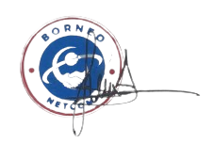
Hormat Kami |  |  |  | Penerima

Note :
* Barang yang sudah dibeli tidak bisa di tukar atau kembalikan kecuali ada perjanjian terlebih dahulu.

